상품제안서
누리 쿨 위생 키트 19호(쿨토시+쿨링티슈) | 상품코드: S42510

 |  |  |  |  |  |  | 02-713-8555 | www.synergygift.co.kr
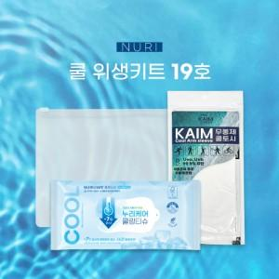

【상세/제작정보】 | <p><span style="font-size: 14pt;">※ 기본수량 미만 발주 진행시 별도 문의 바랍니다.</span></p><p><span style="font-size: 14pt;">※ 운임비 별도 발생 됩니다.</span></p><p><span style="font-size: 14pt;">&nbsp;</span></p><p><span style="font-size: 14pt;"></span><span style="font-size: 18.6667px;">*쿨링티슈는 5월~8월 여름시즌에만 한정 생산됩니다.</span><span style="font-size: 14pt;">​</span></p>

【인쇄/포장옵션】 | 스티커 / 지퍼백

【공급단가】 | 수량 | 50~ | 100~ | 500~ | 1,000~ | 3,000~
*VAT별도 | 단가 | 3,640원 | 3,580원 | 3,400원 | 3,350원 | 3,250원

【상품 URL】 | https://www.synergygift.co.kr:443/src/goods_detail.php?gdno=42510

